1_受付・書類チェック表
令和８・９年度 競争入札参加資格審査申請書受付票 【 物品・役務の提供 】

申請者（会社名） ※入力不要※ 申請書から自動出力されます |  |  |  |  | 申請受理日 町で受理印を押します
0 |  |  |  |  | 山形県庄内町

書類提出後、町で受理日を押印します。

有効期限：令和８年４月１日～令和１０年３月３１日

【提出書類チェック表】 以下の書類を準備し、確認欄にチェックしてください。
番号 | 提出書類 |  | 法人 |  | 個人 |  | 確認欄 チェック必須 ✔
 |  |  | 町内 | 町外 | 町内 | 町外
1★ | 受付・書類チェック表 (この用紙) |  | ○ | ○ | ○ | ○
2 | 競争入札参加資格審査申請書 （町様式） |  | ○ | ○ | ○ | ○
チェック欄に必ずチェックをして必要書類を確認の上、提出してください。
3★ | 読取用紙 入力不要、そのまま印刷してください |  | ○ | ○ | ○ | ○
4 | 営業に関し法律上必要とされる登録証明書（写） |  | ▲ | ▲ | ▲ | ▲
5 | 営業所一覧表 |  | ▲ | ▲ | ▲ | ▲
6 | 誓約書 ※ 町内営業所を登録する場合必要 |  |  | ▲ |  | ▲
7 | 納入実績表 納入実績が無い場合も実績無しと記載し提出ください |  | ○ | ○ | ○ | ○
8 | 履歴事項全部証明書（写） |  | ○ | ○
9 | 身分証明書（写） |  |  |  | ○ | ○
10 | 納税証明(写) | 法人税と消費税及び地方消費税 （その３の３） | ○ | ○
 |  | 申告所得税と消費税及び地方消費税 （その３の２） |  |  | ○ | ○
 |  | 法人町民税及び固定資産税(令和7年度分) | ○
 |  | 町民税及び固定資産税(令和7年度分) |  |  | ○
11 | 印鑑証明書 （原本） |  | ○ | ○ | ○ | ○
12 | 委任状 （任意様式でも可） 委任先がある場合提出 |  | ▲ | ▲ | ▲ | ▲
13 | 使用印鑑届 （任意様式でも可） 印鑑証明印と使用印が異なる場合提出 |  | ▲ | ▲ | ▲ | ▲
14 | 暴力団排除に関する誓約書 （町様式） |  | ○ | ○ | ○ | ○
15★ | 返送封筒 (宛先記入、110円切手貼付) |  | ○ | ○ | ○ | ○
○…必ず添付 ▲…必要に応じ添付
※ 庄内町内に所在する営業所や支店などを委任先として登録する場合のみ要提出

【書類の提出方法】
・★以外の書類→番号順にして【緑色】の紙ファイルに綴じてください。
・★の書類(受付表、読取用紙、返送封筒)→ファイルに綴じず、ゼムクリップ等でファイル表紙にとめてください。
・紙ファイルの表紙と背表紙には「競争入札参加資格審査申請」｢会社名」を表示してください。

【お問い合わせ・書類送付先】
〒999-7781 山形県東田川郡庄内町余目字町132-1 庄内町総務課管財係 （TEL 0234-42-0129）

 |  |  |  | 総務課

2_競争入札参加資格審査申請書(様式)
 | 令和８・９年度において、貴町で行われる物品・役務の提供にかかる競争入札に参加する資格の審査を
 | 申請します。なお、この申請書及び添付書類の内容については、事実と相違ないことを誓約します。

令和8年 月 日

カタカナは全角で入力
 | 庄内町長 富 樫 透 殿

押印は不要です
 |  |  | 本社(店)郵便番号
 |  |  | 本社(店)住所
 |  |  | 商号又は名称
 |  |  | 役職 |  |  |  |  | 代表者氏名

申請代理人は
社外の代理人が申請する場合に記入してください。
例：行政書士に委任する場合等
 |  |  |  |  | 申請代理人 |  | 郵便番号
 |  |  |  |  |  |  | 住所
 |  |  |  |  |  |  | 氏名
 |  |  |  |  |  |  | 電話番号

総 括 表
① 本社の情報 |  | 商 号 名 称 |  | 0 |  |  |  |  |  | ③登録希望業種

 |  |  |  |  |  |  |  |  |  | 主たる業種

 |  | 代表者役職 |  | 0

 |  | 代表者氏名 |  | 0

 |  | 所在地区分 （選択) |  |  |  | 「町内」＝庄内町内 「管内」＝鶴岡市、酒田市、三川町、遊佐町 「県内」＝山形県内から管内を除く、「県外」＝山形県外 |  | 郵便番号 | 0

物品業種コード一覧から3つまで営業種目を選択し、番号を記入してください
 |  |  |  |  |  |  |  |  |  | 営業種目(最大3種)

 |  | 住 所 所在地 |  | 0 |  |  |  |  |  | ① | #N/A

 |  |  |  |  |  |  |  |  |  | ② | #N/A
 |  | 電話番号 |  |  |  |  | FAX番号

 |  |  |  |  |  |  |  |  |  | ③ | #N/A
 |  | Eメール アドレス

 |  |  |  |  |  |  |  |  |  | 取扱内容詳細

② 委任先の情報 |  | 委任先 支店名

 |  | 受任者役職

なるべく詳しくお書きください。
記入後は「3読取用紙」をご確認いただき、切れている部分が無いかご確認ください。
「3読取用紙」の内容が登録されます。
 |  | 受任者氏名

 |  | 所在地区分 （いずれか選択) |  |  |  | 「町内」＝庄内町内 「管内」＝鶴岡市、酒田市、三川町、遊佐町 「県内」＝山形県内から管内を除く、「県外」＝山形県外 |  | 郵便番号

 |  | 住 所 所在地

 |  | 電話番号 |  |  |  |  | FAX番号

 |  | Eメール アドレス

 |  | 委任先に常駐する従業員

2_競争入札参加資格審査申請書(記入例)
 | 令和８・９年度において、貴町で行われる物品・役務の提供にかかる競争入札に参加する資格の審査を
 | 申請します。なお、この申請書及び添付書類の内容については、事実と相違ないことを誓約します。

カタカナは全角で入力
令和8年1月10日

 | 庄内町長 富 樫 透 殿

押印は不要です
 |  |  | 本社(店)郵便番号 |  |  |  | ９９９-１１１１
 |  |  | 本社(店)住所 |  |  |  | 宮城県仙台市００-００-０号
 |  |  | 商号又は名称 |  |  |  | ●●株式会社
 |  |  | 役職 |  |  |  | 代表取締役 |  |  |  | 代表者氏名 |  | 佐藤●●

 |  |  |  |  | 申請代理人 |  |  | 郵便番号 |  | ９９９-１１１２
 |  |  |  |  |  |  |  | 住所 |  | 山形県庄内町余目字町１００
 |  |  |  |  |  |  |  | 氏名 |  | □□行政書士事務所 〇〇 〇〇
申請代理人は
社外の代理人が申請する場合に記入してください。
例：行政書士に委任する場合等
 |  |  |  |  |  |  |  | 電話番号 |  | ０２３４-００-００００

総 括 表
① 本社の情報 |  | 商 号 名 称 |  | ●●株式会社 |  |  |  |  |  |  |  |  |  | ③登録希望業種

 |  |  |  |  |  |  |  |  |  |  |  |  |  | \

 |  |  |  |  |  |  |  |  |  |  |  |  |  | 家具、インテリア
 |  | 代表者役職 |  | 代表取締役

 |  | 代表者指名 |  | 佐藤●●

 |  | 所在地区分 （選択) |  | 県外 |  | 「町内」＝庄内町内 「管内」＝鶴岡市、酒田市、三川町、遊佐町 「県内」＝山形県内から管内を除く、「県外」＝山形県外 |  |  |  |  | 郵便番号 | ９９９-１１１１

 |  |  |  |  |  |  |  |  |  |  |  |  |  | 営業種目(最大3種)

県外の場合のみ、県から記入
物品業種コード一覧から3つまで営業種目を選択し、番号を記入してください
 |  | 住 所 所在地 |  | 宮城県仙台市００-００-０号 |  |  |  |  |  |  |  |  |  | ① | 8 | 家具・インテリア

 |  |  |  |  |  |  |  |  |  |  |  |  |  | ② | 10 | 文具・事務調度品類
 |  | 電話番号 |  | ０２３４-４０-００００ |  |  |  | FAX番号 | ０２３４－４０ー００００

半角で記入
 |  |  |  |  |  |  |  |  |  |  |  |  |  | ③ |  | #N/A
 |  | Eメール アドレス |  | aaa@co.jp

 |  |  |  |  |  |  |  |  |  |  |  |  |  | 取扱内容詳細

支店名のみではなく商号名称からご記入ください
 |  |  |  |  |  |  |  |  |  |  |  |  |  | 事務用家具、一般家具、高齢者施設用家具
② 委任先の情報 |  | 委任先 支店名 |  | ●●株式会社庄内町営業所

 |  | 受任者役職 |  | 営業所長

 |  | 受任者氏名 |  | 齊藤△△

 |  | 所在地区分 （いずれか選択) |  | 町内 |  | 「町内」＝庄内町内 「管内」＝鶴岡市、酒田市、三川町、遊佐町 「県内」＝山形県内から管内を除く、「県外」＝山形県外 |  |  |  |  | 郵便番号 | ９９９－７７８１

山形県内の場合「山形県」は記入不要
 |  | 住 所 所在地 |  | 庄内町余目字町１３２－１

 |  | 電話番号 |  | ０２３４-００-００００ |  |  |  | FAX番号 | ０２３４-００-００００

半角で記入
なるべく詳しくお書きください。
記入後は「3読取用紙」をご確認いただき、切れている部分が無いかご確認ください。
「3読取用紙」の内容が登録されます。
 |  | Eメール アドレス |  | bbb@co.jp

 |  | 委任先に常駐する従業員 |  | 2

3_読取用紙
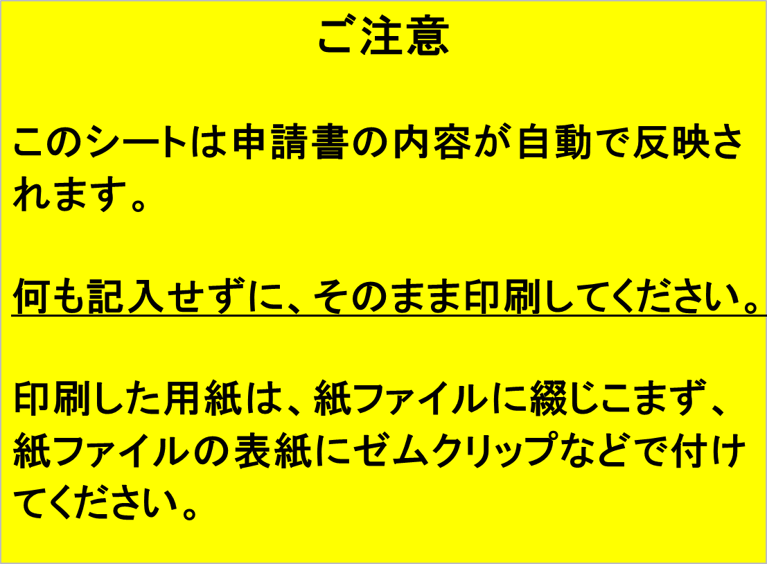
名称 | 0 | 主たる業種 | 0

役職 | 0 | ①

 |  | ②
氏名 | 0
 |  | ③

所在地 | 0 | 取扱品目

〒 | 0

入力した内容に切れている部分が無いかご確認ください。
住所 | 0

TEL | 0

FAX | 0

AD | 0

 |  | この用紙は何も記入せずに印刷し、紙ファイル表紙にゼムクリップでつけてください

6_誓約書
誓 約 書

年 月 日
 |  | 令和8年 月 日
庄内町長 殿

押印は不要です
 | 住所・所在地
 | 名称・商号
 | 代表者職氏名

この誓約書は、
庄内町内に所在する営業所や支店などを
委任先として登録する場合に提出してください。
該当しない場合は提出不要です。
競争入札（見積）参加資格審査申請書の提出にあたり、庄内町内に下記の条件を全て充たす営業所等を
有することを誓約いたします。つきましては、庄内町が実施する聴取り及び実態調査について、全面的に
協力することを誓約いたします。もし、申請に偽りがあった場合又は調査に協力しない場合は、町外業者
に変更されることを了承することを併せて誓約いたします。

記

１ 庄内町に事業所開設の届が提出されていること（法人のみ）
２ 庄内町における納期限到来の町税を完納していること
３ 庄内町内に事務所を所有又は賃貸借等により借用していること
４ 町内営業所に、自社と直接的かつ恒常的な雇用関係にある社員を常時配置すること。
５ 2～3か月程度の一時的な事業ではなく、継続性のある事業を行っていること
６ 事務所あてに郵便物が届くこと（郵便局留及び私書箱不可）
７ 電話及びファックスが庄内町内の事務所に設置されていること
（市外局番が0234以外及び0120並びに転送不可。携帯電話を除く。）

添付書類
事務所を賃貸借等により借用している場合、賃貸借契約書等（賃貸借期間がR8.4.1以降に及ぶもの。写し）

12_委任状
委 任 状

私は、 を代理人に定め、令和8年4月1日から令和10年3月31日までに貴町を相手方とする一切の契約について下記の権限を委任します。

記

１ 入札及び見積の件
２ 請負契約の締結の件
３ 請負代金の請求及び受領の件
４ 復代理人選任の件
５ その他契約履行に関する一切の件

令和8年 月 日

 | 住所

 | 商号又は名称

押印は不要です
 | 代表者氏名

庄内町長 富 樫 透 殿

13_使用印鑑届
使用する印鑑が印鑑証明書のものと違う場合に提出
使 用 印 鑑 届

 | 使用印 | 実印

上記の印鑑は、入札見積りに参加し、契約の締結のために使用したいからお届けします。

令和8年 月 日

 | 住所

 | 商号又は名称

押印は不要です
 | 代表者氏名

庄内町長 富 樫 透 殿

14_暴力団排除に関する誓約書
様式第1号（第4条、第5条関係）

暴力団排除に関する誓約書

私は、下記の１及び２の事項について誓約します。 なお、下記１の(1)から(6)までのいずれにも該当しません。将来においても該当することのないことを誓約します。 この誓約が虚偽であり、又はこの誓約に反したことにより、契約を解除され、当方が不利益を被ることとなっても、異議は一切申し立てません。また、該当の有無を確認するため、町が庄内警察署に照会することについて承諾します。

記

1 | 役員等（個人である場合はその者、法人である場合は役員又は支店若しくは常時契約を締結する事務所の代表をいう。）が、次のいずれにも該当する者ではありません。
 | (1) | 暴力団員による不当な行為の防止等に関する法律（平成3年法律77号）第2条第6号に規定する暴力団員及び暴力団員でなくなった日から5年を経過しない者（以下「暴力団員等」という。」
 | (2) | 自己、自社若しくは第三者の不正の利益を図る目的又は第三者に損害を加える目的をもって、暴力団員による不当な行為の防止等に関する法律第2条第2号に規定する暴力団（以下「暴力団」という。）又は暴力団員等を利用している者
 | (3) | 暴力団又は暴力団員等に対して資金等を供給し、又は便宜を供与する等直接的あるいは積極的に暴力団の維持、運営に協力し、又は関与している者
 | (4) | 暴力団又は暴力団員等と社会的に非難されるべき関係を有している者
 | (5) | 暴力団又は暴力団員等が経営に実質的に関与している者
 | (6) | 下請契約又は資材、原材料の購入契約その他の契約に当たり、その相手方が(1)から(5)までのいずれかに該当することを知りながら、当該者と契約を締結している者
2 | 暴力団又は暴力団員等の不当な要求（金銭要求、物品購入要求、役務提供等）には応じません。また、不当な要求を受けたときは、ただちに庄内警察署へ通報するとともに、町に報告します。

令和8年 月 日

 |  | 庄内町長 宛 | 殿

押印は不要です
 |  | 住所又は所在地
 |  | 氏名又は名称
 |  | 及び代表者氏名

